Figure 2
2 - Type de vœux émis selon le diplôme préparé par les apprentis (en %)
Apprentis inscrits en 1re année de CAP
Au moins un vœu en apprentissage | 57
Au moins un vœu en voie professionnelle scolaire (et pas de vœu en apprentissage) | 15
Aucun vœu en voie professionnelle (et pas de vœu en apprentissage) | 28
Apprentis inscrits en 2de professionnelle
Au moins un vœu en apprentissage | 57
Au moins un vœu en voie professionnelle scolaire (et pas de vœu en apprentissage) | 18
Aucun vœu en voie professionnelle (et pas de vœu en apprentissage) | 25

Lecture : 57 % des apprentis inscrits en première année de CAP ont fait au moins un voeu en apprentissage.
Champ : France métropolitaine + DROM (hors Mayotte), apprentis inscrits en première année de CAP ou en seconde professionnelle et venant de troisième.
Source : DGESCO, extraction de l'application nationale d'affectation Affelnet-Lycée, MENJ-MESRI-DEPP, Système d'information SIFA.
Réf. : Note d'information, n°20.28. © DEPP

Apprentis venant de 3è et inscrits en 1ère année CAP ou 2nde pro et … | Au moins un vœu en apprentissage | Au moins un vœu en voie professionnelle scolaire (et pas de vœu en apprentissage) | Aucun vœu en voie professionnelle (et pas de vœu en apprentissage) | Total des apprentis
CAP | 57 | 15 | 28 | 100
Bac Pro | 57 | 18 | 25 | 100

Figure 3
3 - Type de vœux émis selon l'âge des apprentis (en %)

Lecture : 70 % des apprentis, âgés de 15 ans ou moins, ont fait au moins un voeu en apprentissage.
Champ : France métropolitaine + DROM (hors Mayotte), apprentis inscrits en première année de CAP ou en seconde professionnelle et venant de troisième.
Source : DGESCO, extraction de l'application nationale d'affectation Affelnet-Lycée, MENJ-MESRI-DEPP, Système d'information SIFA.
Réf. : Note d'information, n°20.28. © DEPP

Apprentis venant de 3è et inscrits en 1ère année CAP ou 2nde pro et … | Au moins un vœu en apprentissage | Au moins un vœu en voie professionnelle scolaire (et pas de vœu en apprentissage) | Aucun vœu en voie professionnelle (et pas de vœu en apprentissage) | Total des apprentis
15 ans et moins | 70 | 15 | 15 | 100
16 ans | 54 | 17 | 29 | 100
17 ans | 15 | 9 | 76 | 100
18 ans et plus | 3 | 2 | 95 | 100
Total des apprentis | 57 | 15 | 28 | 100

Figure 4
4 - Type de vœux émis selon l'origine sociale des apprentis (en %)
 | Favorisé A | Favorisé B | Moyenne | Défavorisé
Au moins un vœu en apprentissage | 8 | 14 | 50 | 27
Au moins un vœu en voie professionnelle scolaire (et pas de vœu en apprentissage) | 9 | 13 | 49 | 30
Aucun vœu en voie professionnelle (et pas de vœu en apprentissage) | 8 | 13 | 42 | 36
Total des apprentis | 8 | 14 | 48 | 30

Lecture : 50 % des apprentis ayant fait au moins au moins un voeu en apprentissage sont d'origine sociale moyenne.
Champ : France métropolitaine + DROM (hors Mayotte), apprentis inscrits en première année de CAP ou en seconde professionnelle et venant de troisième.
Source : DGESCO, extraction de l'application nationale d'affectation Affelnet-Lycée, MENJ-MESRI-DEPP, Système d'information SIFA.
Réf. : Note d'information, n°20.28. © DEPP

Apprentis venant de 3è et inscrits en 1ère année CAP ou 2nde pro et … | Au moins un vœu en apprentissage | Au moins un vœu en voie professionnelle scolaire (et pas de vœu en apprentissage) | Aucun vœu en voie professionnelle (et pas de vœu en apprentissage) | Total des apprentis
Favorisé A | 8 | 9 | 8 | 8
Favorisé B | 14 | 13 | 13 | 14
Moyenne | 50 | 49 | 42 | 48
Défavorisé | 27 | 30 | 36 | 30
Total (hors inconnu) | 100 | 100 | 100 | 100

Figure 5
 |  |  |  | 5 - Part des apprentis ayant fait au moins un vœu en apprentissage selon l'académie du CFA (en %)

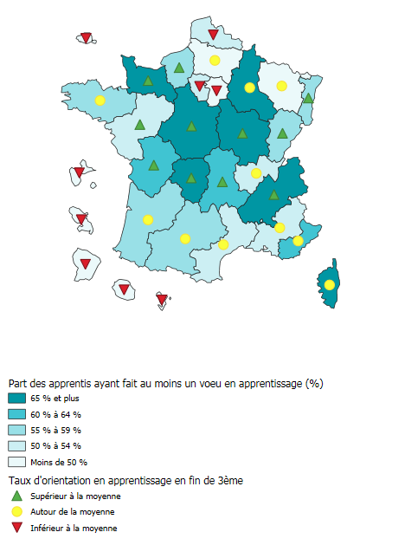
Code | academie | Part des 3e s'orientant en apprentissage (%) | Appr. ayant fait au moins un vœu en apprentissage
01 | Paris | 1.1 | 36.8
02 | Aix-Marseille | 4.4 | 50.7
03 | Besançon | 7.6 | 58.7
04 | Bordeaux | 5.3 | 59.6
05 | Caen | 8.4 | 66.6
06 | Clermont-Ferrand | 7.1 | 64.9
07 | Dijon | 8.1 | 69.9
08 | Grenoble | 5.8 | 65.9
09 | Lille | 3.1 | 52.0
10 | Lyon | 4.9 | 54.0
11 | Montpellier | 4.5 | 52.3
12 | Nancy-Metz | 5.2 | 41.2
13 | Poitiers | 8.2 | 62.2
14 | Rennes | 5.2 | 59.6
15 | Strasbourg | 8.1 | 55.5
16 | Toulouse | 5.1 | 59.6
17 | Nantes | 8.2 | 53.0
18 | Orléans-Tours | 8.2 | 67.6
19 | Reims | 5.5 | 69.0
20 | Amiens | 4.5 | 49.5
21 | Rouen | 6.8 | 57.8
22 | Limoges | 6.3 | 69.3
23 | Nice | 5.4 | 62.7
24 | Créteil | 2.7 | 43.4
25 | Versailles | 2.7 | 52.3
27 | Corse | 5.1 | 65.2
28 | La Réunion | 1.2 | 9.0
31 | Martinique | 1.0 | 24.1
32 | Guadeloupe | 1.5 | 31.2
33 | Guyane | 0.5 | 20.0
43 | Mayotte | 0.8 | 0.0
66 | FMDOM | 5.0 | 57.2 | Champ : France métropolitaine + DROM (hors Mayotte).
 |  |  |  | Source : DGESCO, extraction de l'application nationale d'affectation Affelnet-Lycée, MENJ-MESRI-DEPP, Systèmes d'information Scolarité et SIFA.
 |  |  |  | Réf. : Note d'information, n°20.28. © DEPP

Figure 6
6 - Composition des vœux des apprentis ayant fait au moins un vœu en apprentissage (en %)

Lecture : 58 % des apprentis ont fait au moins un vœu professionnel dans la voie scolaire, en plus du vœu en apprentissage.
Champ : France métropolitaine + DROM (hors Mayotte), apprentis inscrits en première année de CAP ou en seconde professionnelle, venant de troisième et ayant fait au moins un vœu en apprentissage.
Source : DGESCO, extraction de l'application nationale d'affectation Affelnet-Lycée, MENJ-MESRI-DEPP, Système d'information SIFA.
Réf. : Note d'information, n°20.28. © DEPP

Un seul vœu, en apprentissage | 6,429 | 28
Plusieurs vœux, en apprentissage | 1,141 | 5
Apprentissage + vœu(x) en voie pro | 13,333 | 58
Apprentissage + vœu(x) en voie GT | 1,008 | 4
Apprentissage + vœu(x) en voie pro et voie GT | 1,191 | 5
Total | 23,102 | 100

